关系图
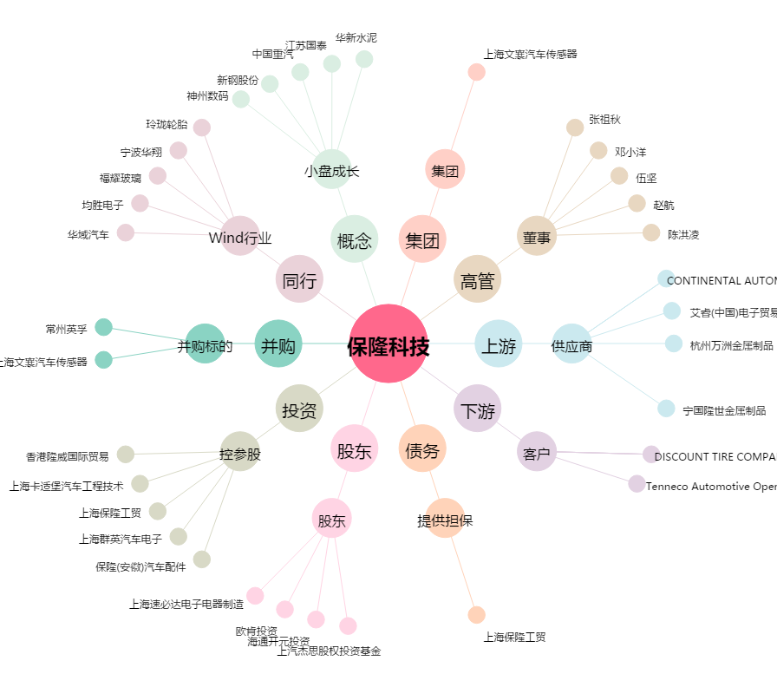
保隆科技[603197.SH] - 关系概览图

